상품제안서
포이포이 접이식 파우치형 쇼핑카트 | 상품코드: F25651

 |  |  |  |  |  |  | 02-412-0044 | www.easy1.co.kr
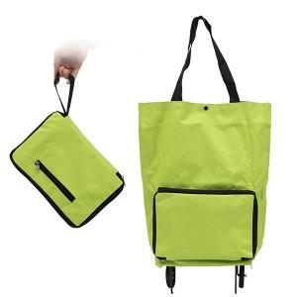 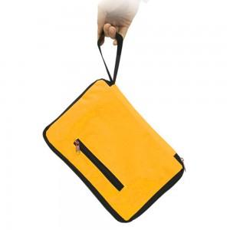 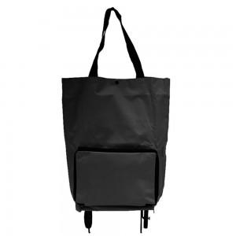

【상세/제작정보】

【인쇄/포장옵션】 | 실크 / OPP(비닐)

【공급단가】 | 수량 | 100~ | 300~ | 500~ | 1,000~ | 3,000~
*VAT별도 | 단가 | 4,750원 | 4,670원 | 4,560원 | 4,440원 | 4,370원

【상품 URL】 | http://www.easy1.co.kr/src/goods_detail.php?gdno=25651

